A_VERIFIER
N° | Page extrait | Page document | Ligne(s) | Colonne | Ton Excel | Imprimé (mis dans la vérité) | Comment je l'ai établi | Ta décision (OK / autre valeur) | Extrait de l'original
1 | 4 | 6 | 1 à 7 | SIGNAL | l.1 « + DP/D2-37 », l.2 « - DP/D2-37 », puis « DP/D2 » partout | l.1 « - DP'D2-37 », l.2 « + DP'D2-37 », l.3 « - DP'D2-37 », l.4 à 7 « ± DP"D2-37 » | OCR du PDF et Tesseract d'accord, vérifié à l'œil : signes inversés sur les lignes 1 et 2 ; apostrophe sur D40T, guillemet sur D41T, jamais de barre. | ok tu as raison
2 | 4 | 6 | 24 | TENANT | D5T 01A | D57T 01A | Les deux lectures et l'œil : le 7 manque dans ton Excel. | ok tu as raison
3 | 4 | 6 | pied | N° PLAN | 6A23111 PB 133 | 6A23111 PE 133 | À l'œil : « PE ». Probablement repris de la sortie de l'appli sans être vu. | ok tu as raison
4 | 6 | 15 | 8 à 25 | SIGNAL | TEL QUALI STM (l.8-17), TEL QUALI2 STM (l.18-25) | TEL QUAI1 STM (l.8-17), TEL QUAI2 STM (l.18-25) | Les deux lectures et l'œil : QUAI1 / QUAI2 (quai 1, quai 2). 18 cellules. | ok tu as raison | 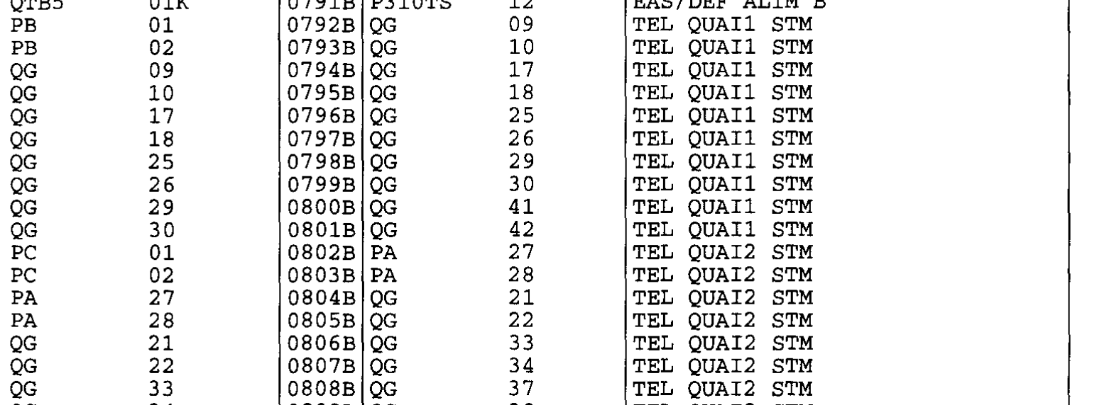
5 | 6 | 15 | 46 | SIGNAL | TRANS C200 STM/PCC SECOURS | inchangé (pas de point) | Les deux OCR voient un point après TRANS, mais c'est une tache : sur cette ligne, C200 commence dans la même colonne que sur les lignes sans point (avec un vrai point, il serait décalé d'un caractère). Ton Excel a raison. Piège pour l'appli, rien à corriger. | ok
6 | 6 | 15 | 1-3, 29, 32 | SIGNAL | 0VG (EAS) ; 0VG AL INCENDIE STM ; 0V TC COMMU. … | inchangé (zéro) | Les deux OCR lisent la lettre O, mais c'est un zéro : plus étroit que le O de COMMU. Ton Excel a raison. Piège pour l'appli, rien à corriger. | ok
7 | 8 | 18 | 3, 4, 8 et 24 | TENANT (l.3, 4, 8), ABOUTISSANT (l.24) | D3T 01A, D3T 01B, D6T 01B, D62T 01A | Imprimé : D3T O1A, D3T O1B, D6T O1B, D62T O1A (lettre O). Vérité : ta valeur 01A + alerte attendue | Page vectorielle : le document contient la lettre O, tapée par erreur par son auteur (même largeur, car la police est à chasse fixe, mais le O est rond et le 0 ovale, comparer avec « 10A »). Décidé le 2 octobre : l'appli écrit 01A et lève une alerte « corrigé : l'original porte O1A ». La vérité garde donc ta valeur. | ok | 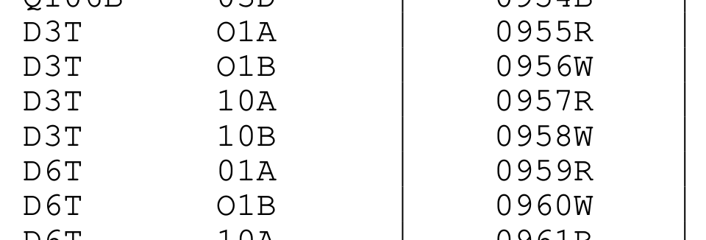
8 | 8 | 18 | 16, 20, 21 | SIGNAL | SONO/A/B SELECTION CANAL ; …12V N=*1 ; …N=*2 | SONO/A/R SELECTION CANAL ; …12V N=°1 ; …N=°2 | Page vectorielle : texte exact du PDF. | ok

 |  |  |  |  |  |  |  | s

